Mode d'emploi
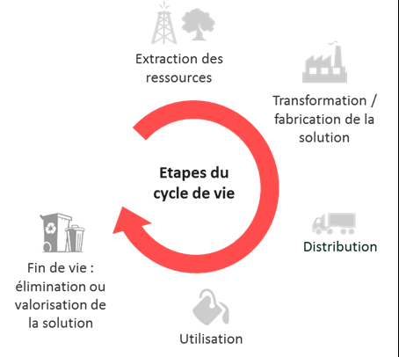


Mode d'emploi de l'annexe 5 "Grille d'impacts"

Objectifs de l'annexe L’ADEME cherche à évaluer l'impact potentiel de chaque projet sur l’environnement en appréciant, qualitativement et quantitativement, les principaux impacts pressentis. L’enjeu est de savoir si les produits et services déployés auront des caractéristiques environnementales meilleures que celles des solutions auxquelles ils viendront se substituer. L'onglet "Indicateurs socles - DNSH " consiste en une vision d'ensemble à dominante qualitative des charges et bénéfices sur une série d’indicateurs environnementaux (énergie, climat, pollution eau et sols, ressources, déchets...), reposant sur : - des questions préalables pour contextualiser les impacts du projet dans ses conséquences socio-environnementales possibles ; - un scoring (DNSH) allant de – 2 (impact négatif du projet) à + 2 (impact positif du projet) sur chaque critère ; - une explicitation de la note attribuée ; - si possible des objectifs quantitatifs associés à une métrique. L'onglet "Indicateur GES quantifié" consiste en un focus quantitatif simplifié sur l'indicateur phare du réchauffement climatique : la quantité de Gaz à Effet de Serre (GES) évitée. Les impacts sont évalués par rapport à une "situation de référence", à savoir une alternative standard utilisée sur le marché, ou la situation actuelle. L'onglet "Indicateurs socles - autres" recense les indicateurs non environnementaux évalués systématiquement dans le cadre du programme France 2030 L'onglet "Indicateurs spécifiques" le cas échéant, consiste en un focus quantitatif simplifié sur un ou plusieurs autre(s) indicateur(s) en fonction de la thématique de l'appel à projets (AAP) L'onglet "ODD" précise les impacts sociaux du projet selon les objectifs de développement durable de réduction de la pauvreté, de la précarité et des inégalités Les impacts sont à renseigner à l'échelle du projet dans son ensemble, sous la responsabilité du coordinateur du projet.

Onglet 2 " Indicateurs socles - DNSH " DEFINITION Il s'agit de préciser les indicateurs de flux (les émissions de GES / kWh consommés ou produits / émissions de polluants / quantités de ressources / quantité de déchets), qui devraient être pris en compte dans le chiffrage ultérieur des impacts environnementaux, en leur attribuant un score d'impact potentiel. Les impacts pressentis peuvent être dits « positifs » ou « négatifs» et donnent la tendance des pollutions potentiellement évitées par le programme et des bénéfices environnementaux du programme (en positif), et des potentiels dommages collatéraux ou préjudices portés à l'environnement (en négatif). La notion de préjudice s'évalue au sens de la réglementation taxonomie UE des activités durables avec la notion de DNSH, "Do Not Significant Harm", sur 6 axes : . A noter que les flux sont des causes et les impacts des conséquences. METHODE DE REMPLISSAGE Estimation qualitative du degré d’impact par rapport à la solution de référence : échelle d’intensité pour chaque indicateur visé Indiquer dans la colonne la note correspondante (entre -2 et +2) : + = impact positif sur ce critère 0 = impact neutre sur ce critère - = impact négatif sur ce critère Remarque : Cette matrice qualitative est une traduction de la contribution substantielle à la réalisation d'un objectif environnemental et de l'absence de préjudice causé à l'environnementé ou DNSH figurant dans les nouvelles réglementations européennes du plan d'action sur la finance durable (depuis 2018), et notamment le réglement taxonomique progressivement mis en place depuis 2021, qui édicte les critères de durabilité des différents secteurs économiques.
Onglet 3 "Indicateur GES quantifié" DEFINITION Estimation quantitative. Il s'agit d'évaluer avec une méthode simplifiée le bénéfice environnemental de la solution (ou action) mise en œuvre en terme de réduction d’émissions de GES (tCO2eq évité) par an sur la période considérée (cycle commercial de 5 ans post projet et une durée d'exploitation/d'utilisation de la solution de 8 ans), par rapport à un scénario de référence à définir (voir illustration). L'objectif étant la comparaison de l'impact du projet avec une référence contrefactuelle (ce qui se serait passé sans la mise en œuvre du projet), permettant de déduire par différence un ordre de grandeur du bénéfice climatique du projet. Attention, l'impact pour une unité de la solution (ou unité d'oeuvre) est mesuré sur une année. Au-delà de l’étude d’une unité d'oeuvre de la solution innovante, la méthode vise une extrapolation par effet multiplicateur en fonction des projections du business plan sur 5 ans : multiplication de l'impact annuel de la solution par le nombre d'unités vendues sur le marché (ou par les volumes de production pour un démonstrateur) et par le nombre d'année d'exploitation (ou d'utilisation) fixé à 8. METHODE DE REMPLISSAGE La méthode repose sur l'utilisation de facteurs d'émissions (tCO2eq/unité de flux) qui sont des coefficients multiplicateurs permettant de traduire les flux (de gaz, matières, énergie, etc.) en émissions de CO2eq et donc de convertir presque tous types d'impacts en équivalent Gaz à Effet de Serre. Les sources des facteurs d'émissions seront précisées (ex: ADEME-base empreinte, base Eco-invent, autre). Lien utile : https://www.bilans-ges.ademe.fr/ L'indicateur se calcule en faisant la différence entre les tonnes d’émissions GES (tCO2eq) relatives à la solution étudiée et les tonnes d’émissions GES (tCO2eq) relatives à la situation de référence. L'ADEME préconise de s'appuyer sur la méthode QuantiGES pour remplir cette annexe. Deux formations sur l'application de la méthod

Définition de la situation (ou scénario) de référence pour la comparaison : Situation la plus probable mise en œuvre sur le marché en l'absence de mise en oeuvre du projet , ou situation actuelle. Exemples à titre indicatif : - Le « projet A » (Thématique navire) a pour objectif le développement d’un navire à propulsion électrique. La solution de référence correspond à ce que propose le marché, à savoir un navire diesel classique, sans études spécifiques de conception dédiées aux économies d'énergie ; Une unité = un navire - Le « projet B » (Economie Circulaire) propose la fabrication de produits finis à partir de matières premières secondaires (issues de déchets recyclés) grâce à un un procédé innovant. La solution de référence correspond à la fabrication du même produit à partir de matières premières vierges ; Une unité = un produit. - Le « projet C » vise la fabrication d’une centrale innovante de production d’électricité à partir de ressources renouvelables. La solution de référence correspond à une centrale de production d’électricité « classique » (centrale combinée gaz) présentant la même capacité de production. Une unité = une centrale innovante. - Le « projet D » vise la fabrication d’une usine de recyclage de déchets qui n’auraient pas été recyclés sans le projet. La solution de référence correspond à la situation où ces déchets ne sont pas recyclés et sont traités par une filière à préciser (incinération avec valorisation énergétique et/ou mise en décharge par exemple). Une unité = une usine de recyclage. Recommandations complémentaires : La solution de référence proposée doit répondre aux mêmes besoins de l’utilisateur que la solution innovante évaluée La solution de référence correspond à une alternative à la solution évaluée, crédible et disponible sur le marché ; La solution de référence est partagée et dans la mesure du possible reconnue par un grand nombre d’acteurs économiques du secteur ou concernés par cette solution ; La solution de référence | 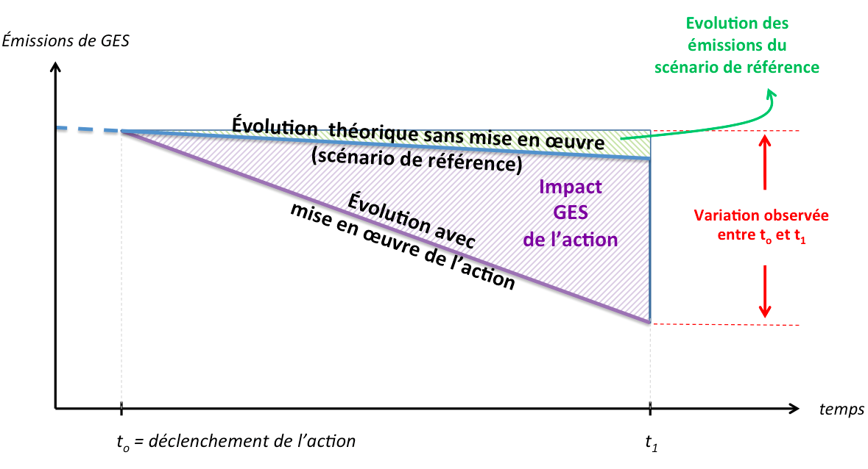

Notion de cycle de vie de l'innovation à intégrer dans les hypothèses d'évaluation quantitative

Indicateurs socles - DNSH
Les impacts environnementaux sont à compléter uniquement par le chef de file, à l'échelle du projet dans son ensemble
Quel est le service rendu par le projet d'un point de vue environnemental ?

+ = le projet aura un impact positif sur ce critère
0 = le projet aura un impact neutre sur ce critère
- = le projet aura un impact négatif sur ce critère
Si vous réfléchissez aux conséquences environnementales de votre projet | Quelles sont les perspectives de réplication / déploiement de l'innovation et donc de diffusion à plus grande échelle des effets bénéfiques de l'innovation ?
 | A l'inverse quels sont les risques de diffusion d'effets négatifs pouvant porter préjudice à l'environnement (dommages collatéraux ou transferts d'impacts) ?
Quels points de vigilance pour assurer le succès environnemental de votre projets ?

AIDE (déplier la ligne)

Critères de durabilité et indicateurs |  |  | Note | justification | Métriques retenues | Objectifs quantitatifs (pour une année) | Illustrations de métriques et d'objectifs
Par rapport à la solution de référence (à service rendu équivalent), et pour la ou les phases du cycle de vie les plus impactantes de l'innovation, il est prévu que l’innovation permette… Lecture des notes : • -2 :impact environnemental beaucoup moins bon que celui de la solution de référence • +2 : impact environnemental bien meilleur que celui de la solution de référence • 0 : pas d’impact identifié | Atténuation du changement climatique | Production ajoutée d'électricité ou de chaleur renouvelable (ENR) |  |  |  |  | Production / consommation EnR (kWh) (quantité, part de la production d'électricité issus d'EnR vs consommation,...) Descriptif solution : PV, Hydrolien, éolien Développement d'autoconsommation sur site? --> Effets attendus ? --> Augmentation de la production d'énergie renouvelable (MWh EnR supplémentaires/an)
 |  | Efficacité énergétique via la réduction des consommation |  |  |  |  | impact sur Consommation énergétique globale (kWh) Descriptif solution : Optimisation procédés : échangeurs, PAC, microgénération? Numérique : sobriété? Consommation du stockage des données? --> Ordre de grandeur des Gain en kWh évités/an sur la consommation énergétique globale ? --> Production d'énergie de récupération (GWh/an)
 |  | Climat via la réduction des émissions GES |  |  |  |  | Impact sur le Gaz à Effet de Serre Descriptif solution : --> Ordre de grandeur des réduction des émissions de GES (t CO2eq évitées/an)
 | Adaptation au changement climatique (Résilience face aux risques environnementaux) |  |  |  |  |  | Il s'agit ici de contenir les conséquences des déréglements climatiques
 | Lutte contre les pollutions (prévention et contrôle) | Pollution de l’air |  |  |  |  | Impact sur PMx, COV, NOx, Sox Descriptif solution : Epuration, traitement de fumées, limitation émission de solvants, ... --> Ordre de grandeur de réduction des émissions de polluants et de particules fines après mise en oeuvre de la solution ?
 |  | Pollution de l'eau ou des sols |  |  |  |  | Impact sur métaux lourds, DCO, nitrates,... Descriptif solution : Traitement effluent liquides, station épuration? --> ordre de grandeur de la réduction d'impact sur métaux lourds, DCO, nitrates,… ?
 | Gestion des ressources en eau et marines (utilisation durable et protection) |  |  |  |  |  | Réduction de la consommation d'eau (m3/an)
 | Transition vers une économie circulaire (déchets, autres) | Optimisation de la consommation des ressources |  |  |  |  | Consommation de ressources : Quelles ressources? (utilités, eau, vapeur, minerais, métaux précieux…) : quantités Descriptif solution : Description des actions mises en place? --> Effets attendus Quantité de matière biosourcée utilisée (t)
 |  | Diminution et/ou recyclage des déchets |  |  |  |  | Génération de déchets : nature, quantité (taux de rebut, tonnes/an,..) Descriptif solution : Recyclage, Valorisation, Ré-emploi,... --> Réductions sur taux de rebut en %, quantités de déchets (t évités/an), quantités de matières recyclées (t/an) ?
 | Protection et restauration de la biodiversité et des écosystèmes (biodiversité et protection des espaces naturels, agricoles et sylvicoles) |  |  |  |  |  | Descriptif solution : réductions de consommation d'espace naturel, d'utilisation de substance nocive, ... --> Effets attendus ?
 | Impact sociétal |  |  |  |  |  | innovation ayant une utilité sociale, circuit court, production locale, emplois sur le territoire, bien-être animal, éducation à l'environnement, élément de sécurité, lutte contre les nuisances sonores, la pollution visuelle, la précarité énergétique etc.

Indicateur GES quantifié
AIDE (déplier les lignes)
EXEMPLE (déplier les lignes)
EXEMPLE simplifié 1 : unité pilote de désamiantage
Résumé: le projet vise à développer une unité pilote de traitement de déchets amiantés, utilisant un procédé innovant. La quantité de déchets d'amiante traitée s'élève à 18 750 t par an.
La solution de référence est le torchage au plasma des déchets (vitrification plasma).
1
2
3

 | Composante clef de la solution considérée | Indicateur de Flux Flux de gaz, matière, d'énergie, etc., qui sera traduit ensuite en émissions de GES par l'intermédiaire des facteurs d'émissions | Quantité traitée par an pour une unité (ici quantité d'amiante traitées par une usine de désamiantage) | Unité du flux | Facteur d'émission (FE) | Unité du FE | Emissions de CO2 eq/an (t) pour la quantité annuelle produite (ici 18750 t pour une usine) | Cumul BP sur un cycle commercial de 5 ans (ici une seule usine considérée) | Emissions de CO2eq cumulées évitées sur un BP de 5 ans, et sur une durée d'exploitation de 8 ans (de l'usine) (t) | Si pertinent, émissions de CO2 évitées (t) sur le cumul BP à 5 ans et sur la durée de vie de la solution innovante (ici 30 ans)
solution projet | Process de recyclage développé | Déchets amiantés | 18,750.00 | t | 158.9 | kg CO2/ t traitée | 2,979.38 | 1.00 | 23,835.00 | 89,381.25
solution référence | Torchage | Déchets amiantés | 18,750.00 | t | 1300 | kg CO2/ t traitée | 24,375.00 | 1.00 | 195,000.00 | 731,250.00
 |  |  |  |  |  |  |  |  | -171,165.00 | -641,868.75
Hypothèses: | ð Solution de référence: torchage
 | Facteur d'émission torchage: 1,3 t CO2eq/t traitée (donnée issue d'une ACV)
 | ð Solution étudiée: process de recyclage développé On considère uniquement les émissions de CO2 relatives à la consommation d'énergie lors des étapes de process de séchage . Consommation de gaz: 700 kWh/ t traitée (information provenant du porteur de projet) Emissions CO2eq gaz nat: 0,227 kg /kWh (https://www.bilans-ges.ademe.fr/fr/accueil/documentation-gene/index/page/Gaz) Emissions de CO2eq de la solution étudiée: 700 x 0,227= 158,9 kg CO2/ t traitée Hypothèse de durée de vie : 30 ans

EXEMPLE simplifié 2 : bus électrique
Résumé: le projet vise à développer une nouvelle génération de bus électrique innovants. Chaque bus parcourt en moyenne 50 000 km par an.
La solution de référence est le bus diesel.
1
2
3

 | Composante clef de la solution considérée | Indicateur de Flux Flux de gaz, matière, d'énergie, etc., qui sera traduit ensuite en émissions de GES par l'intermédiaire des facteurs d'émissions | Quantité considérée par an pour une unité (ici éléctricité ou carburant consommé pour un bus par an) | Unité du flux | Facteur d'émission (FE) | Unité du FE | Emissions de CO2 eq/an (t) pour la quantité annuelle considérée (ici 50 000 km par an et par bus) | Cumul BP sur un cycle commercial de 5 an (ici vente 500 bus) | Emissions de CO2eq cumulées évitées (t) sur un BP de 5 ans et sur une durée d'utilisation de 8 ans (ici des 500 bus vendus) | Si pertinent, émissions de CO2 évitées (t) sur le cumul BP à 5 ans et sur la durée de vie de la solution innovante (ici 15 ans)
solution projet | Bus électrique (Mix élec. France) | Consommation d'électricité (France) | 75,000.00 | kWh | 0.0599 | kg CO2/ kWh | 4.49 | 250.00 | 8,985.00 | 16,846.88
 | Bus électrique (Mix élec. Europe) | Consommation d'électricité (Europe) | 75,000.00 | kWh | 0.42 | kg CO2/ kWh | 31.50 | 250.00 | 63,000.00 | 236,250.00
 | Bus électrique (total) |  |  |  |  |  |  | 500.00 | 71,985.00 | 253,096.88
solution référence | Bus moteur thermique diesel | Consommation de carburant | 22,750.00 | l | 3.1 | kg CO2/ l | 70.53 | 500.00 | 282,100.00 | 528,937.50
 |  |  |  |  |  |  |  |  | -210,115.00 | -275,840.63
Hypothèses: | On considère la vente cumulée de 500 bus électriques sur la base du BP prévisionnel qui porte sur les 5 années qui suivent le projet. Chaque bus parcourt 50 000 km/an. ð Solution de référence: bus diesel On néglige (dans cet exemple) les émissions de CO2 relatives à la fabrication du bus. Hypothèse de consommation en cycle urbain: 45,5 l /100 km --> consommation annuelle = 0,455 x 50000 = 22 750 l Emissions CO2eq diesel B7: 3,1 kg / l (https://www.bilans-ges.ademe.fr/fr/basecarbone/donnees-consulter/liste-element/categorie/405/siGras/1) Emissions de CO2eq de la solution de référence: 3100 x 0,455= 1410 CO2/ km

 | ð Solution étudiée: bus électrique On néglige (dans cet exemple) les émissions de CO2 relatives à la fabrication du bus. On considère uniquement les émissions de CO2 relatives à la consommation d'électricité pour la charge des batteries. Consommation d'électricité : 150 kWh/100 km --> Consommation d'électricté annuelle: 1,5 x 50 000 = 75 000 kWh Emissions CO2eq (mix français): 0,0599 kg /kWh (https://www.bilans-ges.ademe.fr) Emissions CO2eq (mix europe): 0,42 kg /kWh (https://www.bilans-ges.ademe.fr) Prévisions de vente moyennes sur les 5 prochaines années: 100 véhicules/an dont la moitié roulant en France et l'autre moitié en Europe. Durée de vie d'un bus (hypothèse moyenne) : 15 années d'utilisation/exploitation

Synthèse CO2eq évitées(t)

Etude environnementale déjà réalisée ? (ACV, bilan GES organisationnel, empreinte carbone produit/service, empreinte eau… ?)

Durée de vie de la solution étudiée et de la solution de référence |  | années

Cumul des émissions de "CO2 évités" sur BP de 5 ans (solution étudiée - solution de référence) | - | t eq CO2 (évitées) | sur 8 années d'exploitation ou d'utilisation
Cumul des émissions de "CO2 évités" | - | t eq CO2 (évitées) | sur la durée de vie de l'innovation (si pertinent)

Synthèse (conclusion sur le bénéfice environnemental attendu en terme d'émissions de CO2 évitées)

Solution innovante étudiée pour le projet
1
2
3
 | Composante-clef de la solution innovante considérée (brique technologique ou système complet) | Indicateur de Flux Flux de gaz, matière, d'énergie, etc., qui sera traduit ensuite en émissions de GES par l'intermédiaire des facteurs d'émissions | Quantité de flux considérée par an pour une unité de la composante-clef | Unité du flux | Facteur d'émission (FE) | Unité du FE | Emissions de CO2 eq/an (t) pour une unité de la composante-clef | Volume ="Cumul Business Plan (nombre d'unités de la composante-clef vendues sur un cycle commercial de 5 ans)" | Emissions de CO2eq cumulées évitées sur un Business Plan de 5 ans et sur une durée d'exploitation / utilisation de 8 ans (t) | Si pertinent, émissions de CO2eq cumulées évitées sur 5 ans et sur la durée de vie de la solution innovante (X années) (t)
 |  |  |  |  |  |  | 0 |  | 0 | 0
 |  |  |  |  |  |  | 0 |  | 0 | 0
 |  |  |  |  |  |  | 0 |  | 0 | 0
 |  |  |  |  |  |  | 0 |  | 0 | 0
 |  |  |  |  |  |  | 0 |  | 0 | 0
 |  |  |  |  |  |  | 0 |  | 0 | 0
 |  |  |  |  |  |  |  | Total | 0 | 0

Solution de référence
1
2
3
 | Composante-clef de la solution de référence considérée (brique technologique ou système complet) | Indicateur de Flux Flux de gaz, matière, d'énergie, etc., qui sera traduit ensuite en émissions de GES par l'intermédiaire des facteurs d'émissions | Quantité de flux considérée par an pour une unité de la composante-clef | Unité du flux | Facteur d'émission (FE) | Unité du FE | Emissions de CO2 eq/an (t) pour une unité de la composante-clef | Mêmes hypothèses de vente que la solution étudiée pour le projet (sur un cycle commercial de 5 ans) | Emissions de CO2eq cumulées évitées sur un BP de 5 ans et sur une durée d'exploitation / utilisation de 8 ans (t) | Si pertinent, émissions de CO2eq cumulées évitées sur 5 ans et sur la durée de vie de la solution innovante (X années) (t)
 |  |  |  |  |  |  | 0 |  | 0 | 0
 |  |  |  |  |  |  | 0 |  | 0 | 0
 |  |  |  |  |  |  | 0 |  | 0 | 0
 |  |  |  |  |  |  | 0 |  | 0 | 0
 |  |  |  |  |  |  | 0 |  | 0 | 0
 |  |  |  |  |  |  |  | Total | 0 | 0

Hypothèses (étapes du cycle de vie…) et limites

Indicateurs socles - autres
Indicateurs socles France 2030
 | Les indicateurs sont à renseigner à l'échelle du projet dans son ensemble, sous la responsabilité du coordinateur du projet. Merci de remplir les cases en jaune et de ne pas apporter de modification au reste de la grille. Merci de lire attentivement les aides de lecture ainsi que les définitions associées.

Indicateurs à remplir |  | Définition et aide à la lecture de l'indicateur
NATURES DE L'INNOVATION visée par le projet (principale et secondaire) |  | Les 2 natures, principales et secondaires, de l’innovation peuvent prendre les valeurs suivantes : - Biens/Produit, service ou usage : Améliore les produits/services existants ou en introduit de nouveaux ; - Procédé, process, ligne de production ou organisation : Change la manière dont l’entreprise organise son travail, ses chaînes logistiques, ses chaînes de production et process de fabrication ; - Marketing et commerciale : Change la présentation, la distribution, la tarification, la promotion ; - Modèle d'affaires : Réorganise la structure des revenus et des coûts ; - Technologique : Crée ou intègre une ou plusieurs nouvelles technologies ; - Sociale : Répond à des besoins sociaux tant dans ses buts que ses modalités ;
Nature principale d'innovation
Nature secondaire d'innovation
Choisir dans la liste déroulante la nature d'innovation principale et secondaire les plus pertinentes pour qualifier le projet dans son ensemble

TYPE DE SOLUTIONS INNOVANTES PRODUITES ou VENDUES dans le cadre du projet |  | - Produits et biens : ex. navires, bus électrique, équipements automobiles, composants électroniques, panneaux isolants - Unités de matière : ex. tonnes de plastique recyclé, de déchets, de granulats de bois, d’isobutène biosourcé, de mortier à base de chanvre - Unités d'énergie : ex. centrale de production, volume de production - Solutions numériques : ex. logiciels, plateformes, algorithmes, calculateurs, solution d'effacement électrique - Prestations de service : ex. conseils, assistances, études, maintenance, ingénierie - Procédés industriels / unités de production : La mise au point ou l’adoption de nouvelles méthodes de production, d’équipements de développement, de fabrication ou de distribution
Produits et biens
Unités de matière
Unités d'énergie
Solutions numériques
Prestations de service
Procédés industriels / unités de production
Indiquer dans la liste les types de débouchés économiques les plus pertinents à l'échelle du projet dans son ensemble

DEGRE D’INNOVATION |  | Innovation incrémentale : améliore l’existant, contribue à la compétitivité et/ou la rentabilité de l’entreprise sans apporter de transformation significative (ex : création d’un séchoir à grain électrique, SAF - Sustainable Aviation Fuel) Innovation de rupture : Impact marché très structurant. Il y a un avant et un après pas seulement pour les entreprises mais aussi pour ses concurrents, voire modification en profondeur de la filière, des infrastructures, des chaînes de valeur.
Innovation incrémentale ou innovation de rupture ?
Indiquer l'intensité d'innovation qui caractérise le mieux le projet dans son ensemble, en fonction de son impact potentiel en termes de restructuration de marché.

TRL PROJET (Technology Readiness Level) |  | 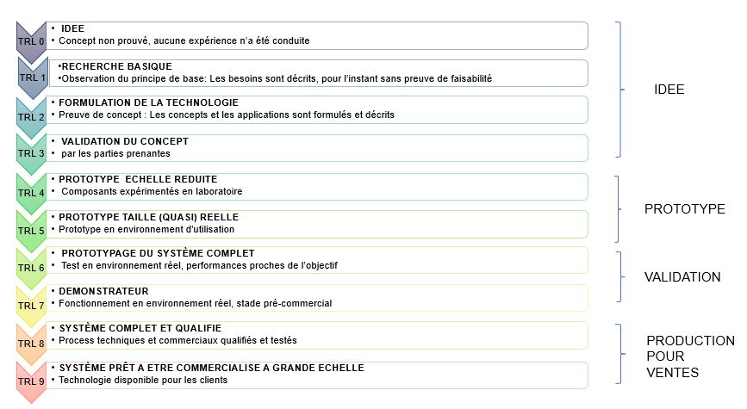 Le TRL (Technology Readiness Level ou niveau de maturité technologique) est un système de mesure employé pour évaluer le niveau de maturité d’une technologie. L’échelle comporte 9 niveaux de maturité (de 1 faible à 9 fort) La liste de choix TRL proposée par le site : https://www.lescahiersdelinnovation.com/qualifier-l-innovation-comprendre-les-trl.
TRL début de projet (réel)
TRL envisagé en fin de projet (prévisionnel)
[FIN DE PROJET UNIQUEMENT] TRL réalisé en fin de projet (réel)
Choisir dans la liste déroulante le TRL en début de projet puis le TRL en cible prévisionnelle. Le TRL est à remplir uniquement par le chef de file, à l'échelle du projet dans son ensemble. Si plusieurs solutions innovantes sont développées dans le cadre du projet, vous pouvez choisir le niveau de TRL du système complet, ou de la solution que vous jugez principale car la plus innovante ou ayant les meilleures perspectives industrielles et/ou commerciales. TRL début de projet (réel) : Il s’agit de la valeur de départ, ou situation de référence au tout début du projet. TRL envisagé en fin de projet (prévisionnel) : Il s’agit de la valeur cible attendue dans le projet, donc d'une estimation faite en début de projet. TRL réalisé en fin de projet (réel) : Il s'agit de la valeur réellement atteinte en fin de projet.

BREVETS |  | Compter le nombre de dépôts de brevets envisagés grâce au projet (i.e. issus du projet) auprès de l’INPI ou Office de brevets européen (OEB) ou international (OMPI). Il n’est pas nécessaire que le brevet soit accepté. Les co-brevets (produits dans le cadre d’un consortium) déposés par plusieurs bénéficiaires dans le cadre d’un même projet ne doivent être comptabilisés qu’une seule fois.
Nombre de dépôts de brevets grâce au projet
- dont nombre de dépôts de brevets effectués pendant le projet
Nombre de brevets déjà déposés par la société sur cette technologie/brique technologique avant le projet
Entrer le nombre (entier) de dépôt de brevet envisagés.. Si non applicable au projet, laisser la valeur N/A dans les deux cases.

AMELIORATION DE L'AUTONOMIE STRATEGIQUE |  | Indices d’un renforcement de l’autonomie stratégique : > Réduction des intrants vulnérables ou critiques vis-à-vis de fournisseurs non UE pour développer ou commercialiser la solution > Relocalisation d’une production auparavant à l’étranger hors UE > Accroissement grâce à la solution commercialisée de la chaine d’approvisionnement
Effet du projet sur l'autonomie stratégique de votre entreprise/du consortium ou de vos clients?
Selectionner "OUI" ou "NON" dans le menu déroulant.

MIXITE AU SEIN DU PROJET |  | Prise en compte des personnes mobilisées à plus de 50% de leur temps sur le projet. Pour les projets de R&D, % mesuré à l’échelle du projet. Pour les projets de déploiement, croissance et industrialisation, % mesuré à l’échelle de l’entreprise bénéficiaire
Part des femmes dans l'équipe projet
Choisir dans la liste déroulante le taux correspondant

